gebouwen MTA
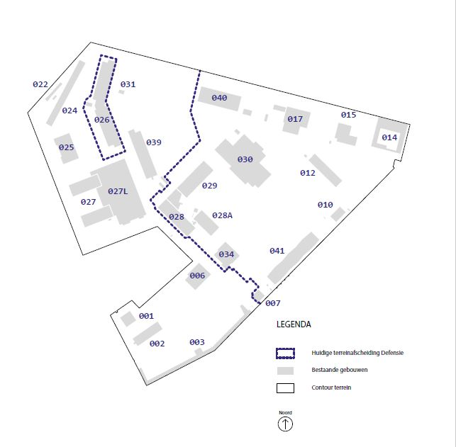
tabel 1a | overzicht gebouwen in huidige openbaar toegankelijk gebied
 |  |  | Totaaloppervlak m² BVO
Opstal | Gebouwnaam/verhuring per type | m² verhuurd | boven- gronds | onder- gronds
001 | Woonhuis Commandant |  | 637 | 240
 | Bedrijf | 50
002 | Ziekenboeg , VBC |  | 1,126
 | Bedrijf | 324
 | Onderwijs | 531
 | Bedrijf | 45
 | Non profit | 131
 | Non profit | 84
003 | Voorwerf |  | 3,655 | 361
 | Bedrijf | 63
 | Bedrijf | 170
 | Cultuur | 324
 | Bedrijf | 172
 | Bedrijf | 16
 | Bedrijf | 74
 | Bedrijf | 45
 | Bedrijf | 102
 | Bedrijf | 100
 | Onderwijs (m² inbegrepen bij rij 11) | -
 | Bedrijf | 56
 | Non profit | 176
 | Bedrijf | 70
 | Onderwijs | 48
 | Bedrijf | 82
 | Onderwijs | 120
 | Algemene ruimte | 400
006 | Officiersgebouw |  | 2,072 | 300
 | Horeca | 2,040
022 | KKWgeb KMAR/DBBO/FSP |  | 151
 | Horeca | 45
024 | Kantoor Natres , DPD |  | 3,030
 | Onderwijs | 502
 | Bedrijf | 801
 | Horeca | 403
025 | Legering Onderofficieren |  | 2,114 | 313
 | Horeca | 1,047
 | Horeca | 1,070
027 | Sociaal Medische Dienst |  | 8,620
 | Onderwijs | 196
 | Onderwijs | 196
 | Onderwijs | 394
 | Bedrijf | 2,215
 | Horeca | 138
 | Horeca | 460
 | Bedrijf | 591
 | Bedrijf | 264
 | Bedrijf | 264
 | Cultuur | 224
 | Cultuur | 1,381
 | Bedrijf | 629
 | Onderwijs | 591
031 | Zeekadetten Korps , Werkplaats |  | 71 | 43
039 | Bureau ECA , GV |  | 2,357
 | Onderwijs | 2,000

tabel 1b | totaaloppervlakten gebouwen in huidige openbaar toegankelijk gebied
Totaaloppervlakten gebouwen in huidige openbaar toegankelijk gebied |  |  | Oppervlak m²
Totaaloppervlakten gebouwen in huidige openbaar toegankelijk gebied
Totaaloppervlak m² BVO |  |  | 25,090
Totaaloppervlak m² verhuringen 'Bedrijf ' |  |  | 5,545
Totaaloppervlak m² verhuringen 'Onderwijs ' |  |  | 4,382
Totaaloppervlak m² verhuringen 'Cultuur ' |  |  | 1,929
Totaaloppervlak m² verhuringen 'Non-profit ' |  |  | 391
Totaaloppervlak m² verhuringen 'Horeca ' |  |  | 5,203

tabel 2
overzicht gebouwen door Def (na realisatie kazerne) over te dragen
 |  |  | Oppervlak m²
Opstal | Gebouwnaam |  | boven- gronds | onder- gronds
007 | Wachtgebouw DBBO |  | 363
026 | Legering |  | 9,170
028 | DCWS |  | 4,753
028A | DCWS |  | 2,392
029 | DCWS |  | 4,242 | 1,070
034 | Sportschool |  | 959
040 | Bevoorrading , TSC , FBD |  | 1,372
 | Totaal |  | 23,251 | 1,070

tabel 3 | overzicht gebouwen op het (huidig en toekomstig) kazerneterrein van 35 ha.
 |  |  | Oppervlak m²
Opstal | Gebouwnaam |  | BVO
010 | Demsloods Opslag Natres |  | 220
012 | Natres |  | 1,455
014 | Kantoor Koninklijke Marechaussee |  | 6,987
015 | Technische Dienst, VBC, Nautische Dienst |  | 1,018
017 | DVVO |  | 1,241
030 | Evenementen Centrum Amsterdam |  | 5,918
 | Totaal |  | 16,839

tabel 4 | depot Scheepvaartmuseum (te handhaven, blijft eigendom Rijksvastgoedbedrijf
 |  |  | Oppervlak m²
Opstal | Gebouwnaam |  | BVO | footprint
041 | depot Scheepvaartmuseum |  | 4065 | 1636

